つかいかたガイド
会計簿（収支別型）の使い方ガイド（収入の部と支出の部が分かれているタイプです）
年間と月別の２パターンの会計簿があります。お好きな方を選んでお使い下さい。

 | 手順１ まず最初に、年度とクラブ名を入れます。
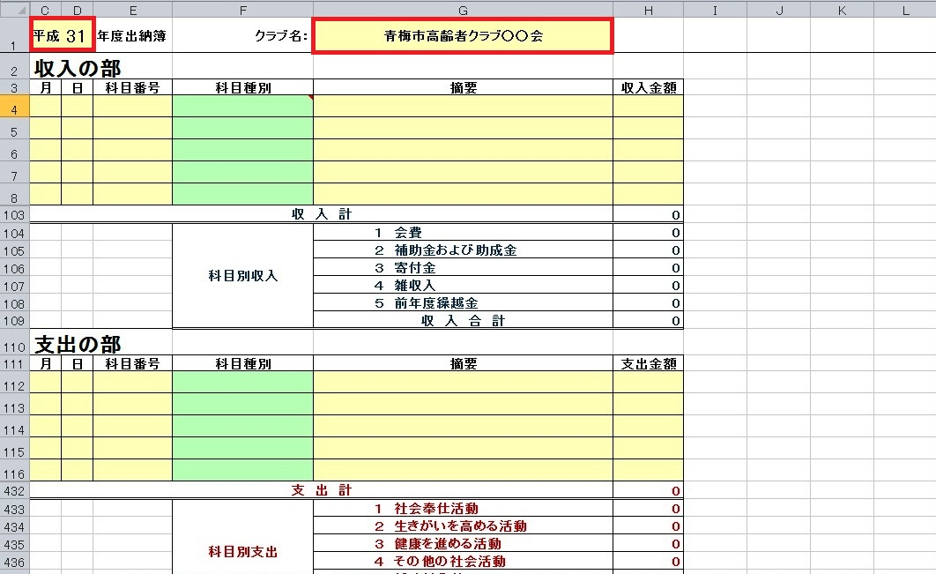

 | 手順２ ここからは、例として「収入の部」の枠に入力していきます。月と日に数字を入れます。
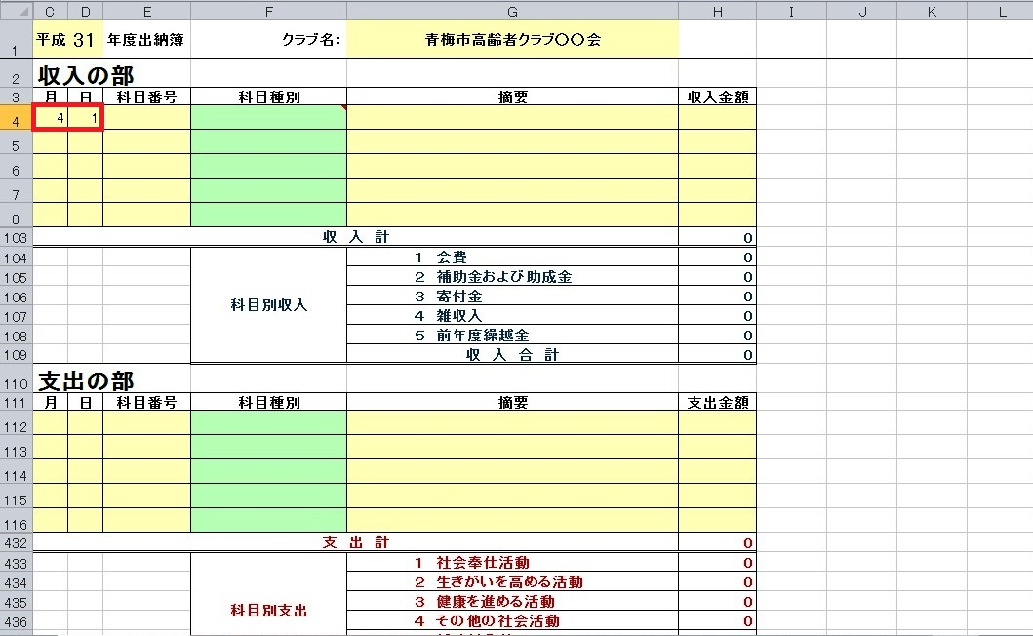

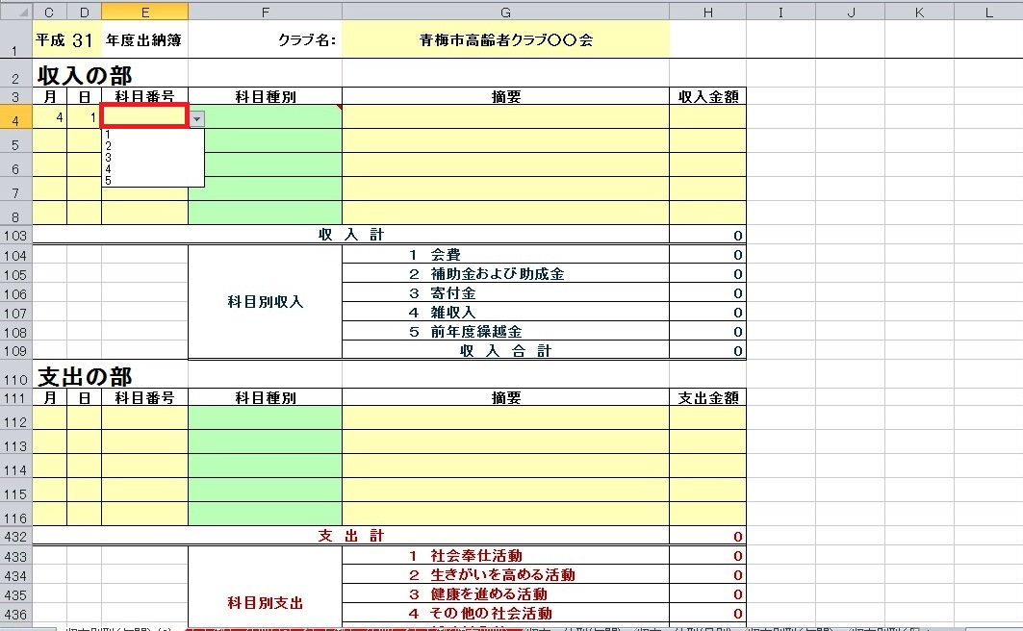
 | 手順３ 科目番号の黄色いセルをクリックすると、1から5までの番号を選択できますので、入れたい科目に対応した数字を選びます。
 |  | ※収入の場合、支出との区別をしやすくするためにセルが自動的に青くなります。
 |  |  | 参考：収支分類表
 |  |  | 収入 | 1 | 会費
 |  |  |  | 2 | 補助金・交付金
 |  |  |  | 3 | 寄付金
 |  |  |  | 4 | 雑収入
 |  |  |  | 5 | 前年度繰越金
 |  |  | 支出 | 1 | 社会奉仕活動
 |  |  |  | 2 | 生きがいを高める活動
 |  |  |  | 3 | 健康を進める活動
 |  |  |  | 4 | その他の社会活動
 |  |  |  | 5 | 補助対象外

 |  | ここでは例として、「5」（収支分類が「収入」の場合、前年度繰越金の番号です）を入れます。

 | そうすると、科目番号に応じた科目種別が自動で表示されます。
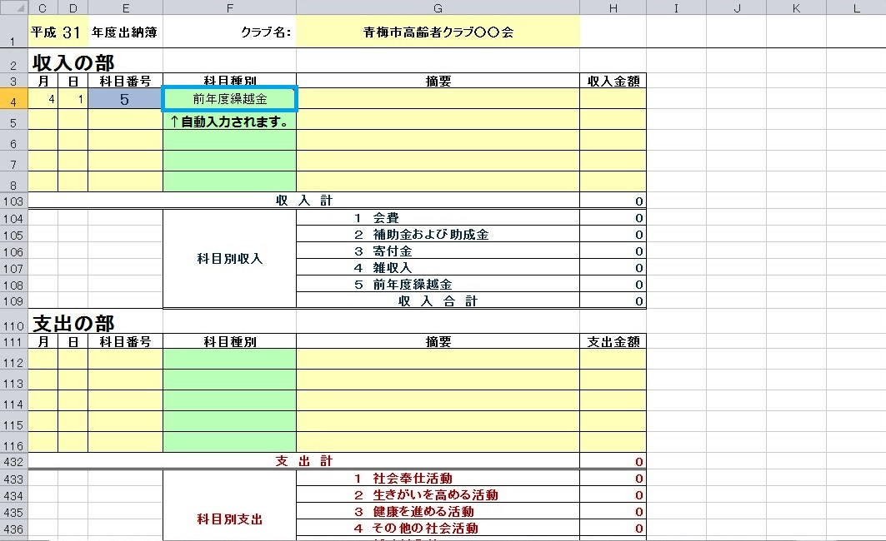

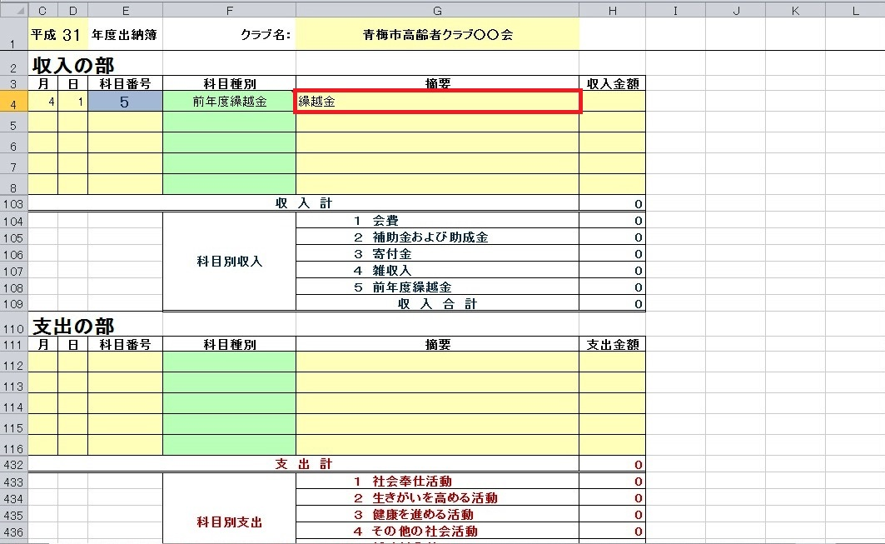
 | 手順４ 摘要欄を入れます。

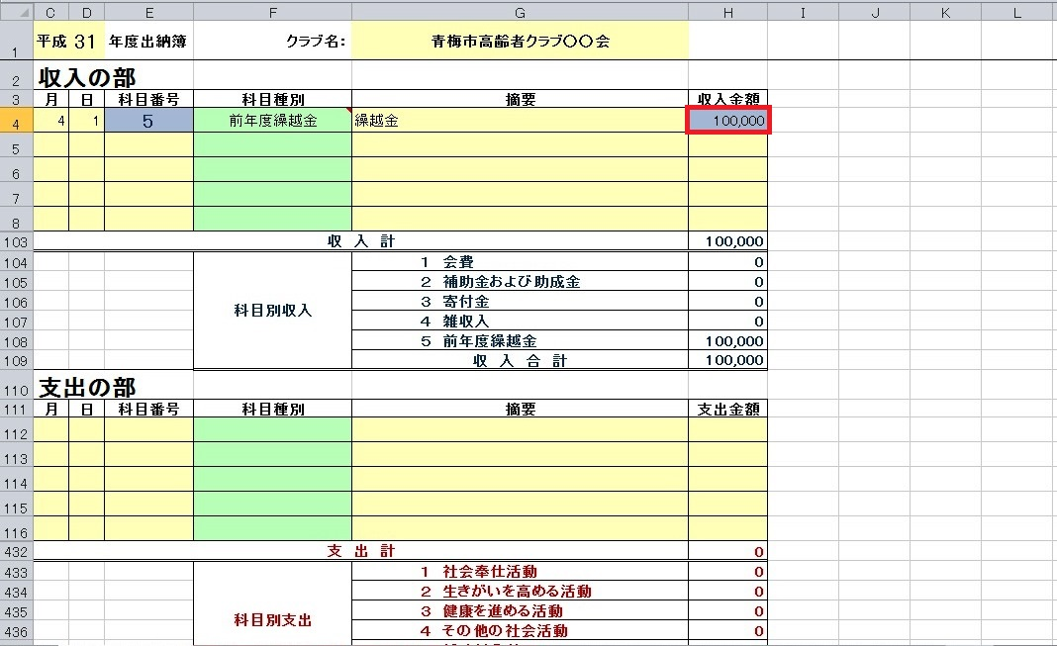
 | 手順５ 金額を入れます。ここでは例として、10万円を入れています。
 |  | ※収入の場合、支出との区別をしやすくするためにセルが自動的に青くなります。

 | あとは、上記の手順２～６を繰り返して、出納簿を完成させます。

 | あとは、上記の２～５を繰り返して、会計簿を完成させます。
 | 入力された内容は、科目別に自動で振り分けて集計されます。
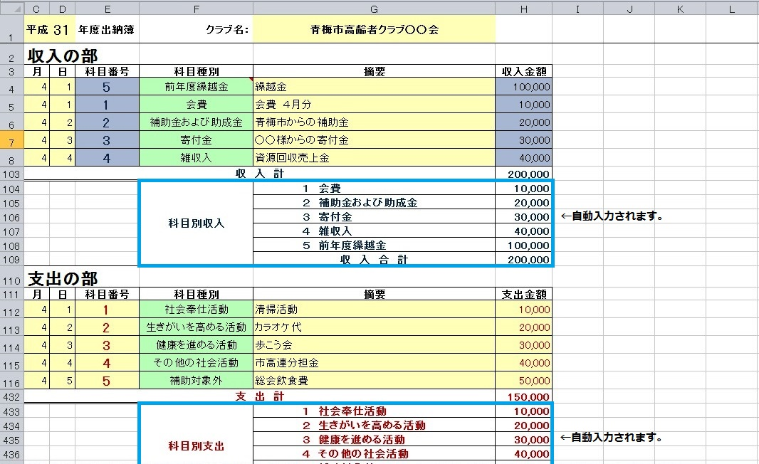

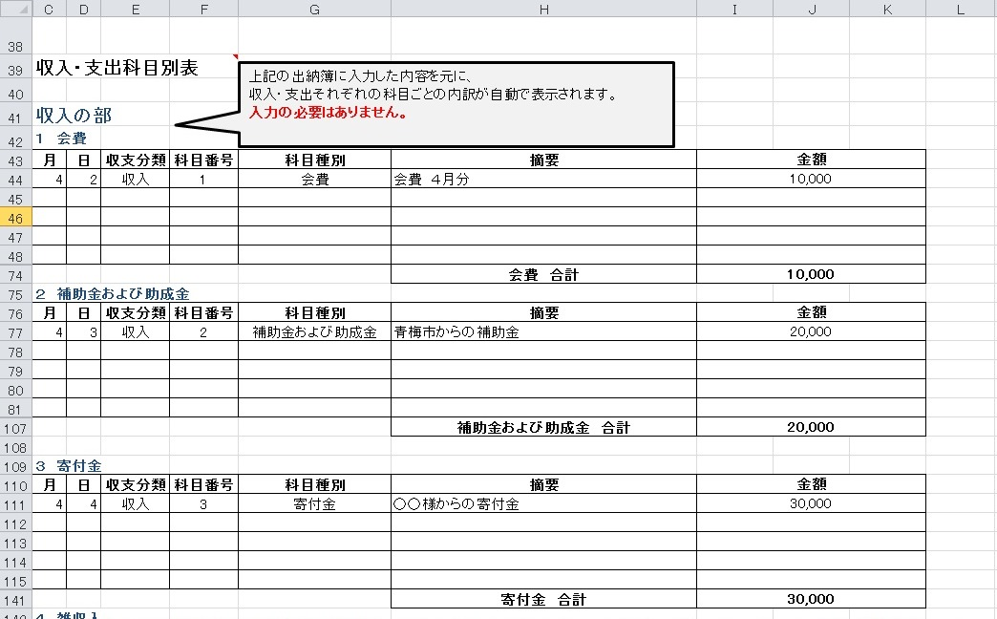

入力例
元号・年度を入力して下さい。
クラブ名を入力して下さい。
ショートカットメニュー
このセルをクリックすると、それぞれに対応した画面までジャンプします。
令和 | 7 | 年度会計簿 | クラブ名： |  |  | 収入の部 | 収入合計 | 支出の部 | 支出合計 | 科目別表
収入の部
月 | 日 | 科目番号 | 科目種別 | 摘要 | 収入金額
4 | 1 | 5 | 前年度繰越金 | 繰越金 | 500,000
4 | 2 | 1 | 会費 | 会費 ４月分 | 10,000
4 | 3 | 2 | 補助金および助成金 | 青梅市からの補助金 | 20,000
4 | 4 | 3 | 寄付金 | ○○様から寄付 | 30,000
4 | 5 | 4 | 雑収入 | 資源回収売上金 | 40,000
科目種別は自動で入力されます。
 |  |  |  |  |  |  |  | この色のセルに入力して下さい。
日付・科目番号（１～５）を
入力して下さい。
科目番号は直接入力のほか
プルダウンメニューから選択できます。
※識別のため自動的にセルが青色になります。
摘要・収入金額を入力して下さい。
※「収入金額」に入力すると、
識別のため自動的にセルが青色になります。
 |  |  |  |  |  |  |  | この色のセルは自動計算されます。

上記の出納簿に入力した収入金額を、科目ごとに振り分けた合計額です。
入力の必要はありません。
収 入 計 |  |  |  |  | 600,000
 |  |  | 科目別収入 | １ 会費 | 10,000
 |  |  |  | ２ 補助金および助成金 | 20,000
 |  |  |  | ３ 寄付金 | 30,000
 |  |  |  | ４ 雑収入 | 40,000
 |  |  |  | ５ 前年度繰越金 | 500,000
 |  |  |  | 収 入 合 計 | 600,000
支出の部
月 | 日 | 科目番号 | 科目種別 | 摘要 | 支出金額
4 | 1 | 1 | 社会奉仕活動 | 清掃活動 | 10,000
4 | 2 | 2 | 生きがいを高める活動 | カラオケ代 | 20,000
4 | 3 | 3 | 健康を進める活動 | 歩こう会 | 30,000
4 | 4 | 4 | その他の社会活動 | 市高連分担金 | 40,000
4 | 5 | 5 | 補助対象外 | 総会飲食費 | 50,000

日付・科目番号（１～５）を
入力して下さい。
科目番号は直接入力のほか
プルダウンメニューから選択できます。

摘要・支出金額を入力して下さい。

上記の会計簿に入力した支出金額を、科目ごとに振り分けた合計額です。
入力の必要はありません。
支 出 計 |  |  |  |  | 150,000
 |  |  | 科目別支出 | １ 社会奉仕活動 | 10,000
 |  |  |  | ２ 生きがいを高める活動 | 20,000
 |  |  |  | ３ 健康を進める活動 | 30,000
 |  |  |  | ４ その他の社会活動 | 40,000
 |  |  |  | ５ 補助対象外 | 50,000
 |  |  |  | 支 出 合 計 | 150,000
 |  |  | 翌 年 度 繰 越 額 |  | 450,000
上記の会計簿に入力した内容を元に、
収入・支出それぞれの科目ごとの内訳が自動で表示されます。
入力の必要はありません。
収入・支出科目別表

収入の部
１ 会費
月 | 日 | 科目番号 | 科目種別 | 摘要 | 金額
4 | 2 | 1 | 会費 | 会費 ４月分 | 10,000

 |  |  |  | 会費 合計 | 10,000
２ 補助金および助成金
月 | 日 | 科目番号 | 科目種別 | 摘要 | 金額
4 | 3 | 2 | 補助金および助成金 | 青梅市からの補助金 | 20,000

 |  |  |  | 補助金および助成金 合計 | 20,000

３ 寄付金
月 | 日 | 科目番号 | 科目種別 | 摘要 | 金額
4 | 4 | 3 | 寄付金 | ○○様から寄付 | 30,000

 |  |  |  | 寄付金 合計 | 30,000
４ 雑収入
月 | 日 | 科目番号 | 科目種別 | 摘要 | 金額
4 | 5 | 4 | 雑収入 | 資源回収売上金 | 40,000

 |  |  |  | 雑収入 合計 | 40,000
５ 前年度繰越金
月 | 日 | 科目番号 | 科目種別 | 摘要 | 金額
4 | 1 | 5 | 前年度繰越金 | 繰越金 | 500,000
 |  |  |  | 前年度繰越金 合計 | 500,000
支出の部
１ 社会奉仕活動
月 | 日 | 科目番号 | 科目種別 | 摘要 | 金額
4 | 1 | 1 | 社会奉仕活動 | 清掃活動 | 10,000

 |  |  |  | 社会奉仕活動 合計 | 10,000
２ 生きがいを高める活動
月 | 日 | 科目番号 | 科目種別 | 摘要 | 金額
4 | 2 | 2 | 生きがいを高める活動 | カラオケ代 | 20,000

 |  |  |  | 生きがいを高める活動 合計 | 20,000
３ 健康を進める活動
月 | 日 | 科目番号 | 科目種別 | 摘要 | 金額
4 | 3 | 3 | 健康を進める活動 | 歩こう会 | 30,000

 |  |  |  | 健康を進める活動 合計 | 30,000
４ その他の社会活動
月 | 日 | 科目番号 | 科目種別 | 摘要 | 金額
4 | 4 | 4 | その他の社会活動 | 市高連分担金 | 40,000

 |  |  |  | その他の社会活動 合計 | 40,000
５ 補助対象外
月 | 日 | 科目番号 | 科目種別 | 摘要 | 金額
4 | 5 | 5 | 補助対象外 | 総会飲食費 | 50,000

 |  |  |  | 補助対象外 合計 | 50,000

（参考）補助事業具体例
高齢者クラブ補助事業具体例

１ 社会奉仕活動 | ２ 生きがいを高める活動 | ３ 健康を進める活動 | ４ その他社会活動 | ５ その他補助対象外
地域福祉の向上に関する活動 | 各種文化活動、教養の向上や生きがいづくりに関する活動 | 心身の健康増進・保持、介護予防等に関する活動 | 総会、役員会、事務用品、印刷費、各種分担金、大会参加費
社会奉仕の日一斉運動 | 教養講座、学習会 | ゲートボール、グラウンドゴルフ、輪投げ等のスポーツ大会の経費 | 総会 | 酒類（ノンアルコールビール等も含む）、宴会に要する費用
多摩川１万人清掃 | 芸能大会 |  | 役員会 | 新年会、忘年会、誕生会、敬老会
自治会館、児童遊園、運動広場等の清掃 | 民謡、書道、俳句、手芸、麻雀、カラオケ等の文化系クラブの活動経費 | ゲートボール、グラウンドゴルフ、輪投げ等のスポーツ系クラブの活動経費 | 市高連、地区高連等分担金 | 親睦会、反省会
環境美化、美化デー |  |  | 老壮大学分担金 | 親睦旅行
道路清掃、花の植樹・花いっぱい運動 | 民謡、書道、俳句、手芸、麻雀、カラオケ等の文化系クラブで使用する備品（カラオケ機器等） | ゲートボール、グラウンドゴルフ、輪投げ等のスポーツ系クラブで使用する備品 | 芸能大会、スポーツ大会等各種大会参加費 | 友愛訪問の記念品・手土産、 敬老会の祝金（品）
資源回収 |  |  | 研修旅行（親睦旅行は５） | 退任役員記念品
安全安心ステーション | 旧跡、資料館等の社会見学会 | 歩こう会 | 募金活動に要する経費 | 中元、歳暮等の贈答品
防犯パトロール | 老壮大学 | 体力測定 | 自治会館、運動広場等会場使用料 | 個人への大会参加賞、入賞賞品等
老人ホーム等慰問 |  | 健康に関する講演会、研修会 | 新規会員加入促進のための消耗品、印刷費、保険料、交通費、車借上料等（単なる飲食は５） | 商品券、クオカード等の金券類
ひとりぐらし、寝たきり会員等 への友愛訪問 |  | 料理、栄養教室 |  | 共同募金、台風・震災等の募金
防災訓練、交通安全教室 |  | 介護予防、寝たきりゼロ運動 | 事務用品 | 香典、入院見舞金
地域行事への参加 |  |  | 会報、資料等の印刷費 | 自治会等への寄付金
支会、学校、保育園等運動会 |  |  |  | 会長交際費、接待費
世代間交流 |  |  |  | 予備費、繰越金、積立金

 | 参加費、分担金、負担金は４ 酒が入る宴会に要する費用は５ | 参加費、分担金、負担金は４ 酒が入る宴会に要する費用は５

４

（参考）補助対象・対象外経費
高齢者クラブ補助事業の支出で補助対象になる活動と対象経費、補助対象とならない経費

 |  | 対象となる活動 |  | 対 象 経 費 | 「４その他の社会 活動」へ入れるもの | 「５その他補助対象外」へ 入れるもの
補 助 対 象 | １ 社会奉仕活動 | 防犯や防災活動、地域交流活動、地域施設への慰問等の各種ボランティア活動、友愛活動等の地域福祉の向上に関する活動に要する経費
 |  | ① | 老人ホーム慰問 | 講師謝礼金、交通費、消耗品、 印刷費、参加会員の弁当、お茶、 茶菓子、郵便料、保険料、 入場料、会場使用料、車借上料 |  | 祝金（品）、見舞金（品）
 |  | ② | 資源回収、清掃、社会奉仕の日 |  |  | 酒類（ノンアルコールビール等も含む）、オードブル
 |  | ③ | 支会運動会、学校運動会 |  |  | 祝金（品）
 |  | ④ | 防災訓練等の防犯、防災活動
 |  | ⑤ | ひとりぐらし・寝たきり会員等への友愛訪問 |  |  | 見舞金（品）
 |  | ⑥ | 世代間交流 |  | 共催の場合の分担金 | 祝金（品）
 |  | ⑦ | 社会奉仕活動に係わる会議事務経費
 |  | ⑧ | 募金活動に要する経費 |  |  | 募金、義援金

 | 次の簿冊は、事業完了（年度経過）後、５年間保存してください。
 | ①会員名簿 ②現金出納簿（証票簿を別に作成） ③高齢者クラブ活動日誌 ④予算書・決算書 ⑤備品台帳
４

 |  | 対象となる活動 |  | 対 象 経 費 | 「４その他の社会 活動」へ入れるもの | 「５その他補助対象外」へ 入れるもの
補 助 対 象 | ２ 生きがいを高める活動 | 学習会、教養講座、文化伝承活動等の各種文化活動、教養の向上や生きがいづくりに関する活動に要する経費
 |  | ① | 教養講座、学習会 | 講師謝礼金、交通費、消耗品、 印刷費、参加会員の弁当、お茶、 茶菓子、郵便料、保険料、 入場料、会場使用料、車借上料、 材料費 |  | 酒類（ノンアルコールビール等も含む）、オードブル、講師お歳暮・お中元、会食・宴会と考えられる行事、会員に対する現物給付となるもの
 |  | ② | 芸能大会経費 |  | 大会参加費
 |  | ③ | 文化系クラブ活動経費
 |  | ④ | 文化伝承活動
 |  | ⑤ | 教養講座等開催に係わる会議の事務経費

４

 |  | 対象となる活動 |  | 対 象 経 費 | 「４その他の社会 活動」へ入れるもの | 「５その他補助対象外」へ 入れるもの
補 助 対 象 | ３ 健康を進める活動 | 体力測定会、各種スポーツ大会の開催等の心身の健康増進・保持、介護予防に関する活動に要する経費
 |  | ① | ゲートボール、グラウンド・ゴルフ、輪投げ等のスポーツ大会の経費、歩こう会 | 講師謝礼金、交通費、消耗品、 印刷費、参加会員の弁当、お茶、 茶菓子、郵便料、保険料、 入場料、会場使用料、車借上料 | 大会参加費 | 酒類（ノンアルコールビール等も含む）、オードブル、講師お歳暮・お中元、会食・宴会と考えられる行事、会員に対する現物給付となるもの
 |  | ② | 体育系クラブ活動経費
 |  | ③ | 体力測定会
 |  | ④ | 軽スポーツ等の普及・実践活動
 |  | ⑤ | 医師・薬剤師等による健康に関する講演会
 |  | ⑥ | 料理・栄養教室の開催
 |  | ⑦ | ねたきりゼロ運動の推進
 |  | ⑧ | 健康増進活動に係わる会議の事務経費

 | 以上１～３が国対象経費です。３，６００円×１２ヶ月＝４３，２００円以上支出してください。

 |  | 対象となる活動 |  | 対 象 経 費 | 「４その他の社会活動」へ入れるもの | 「５その他補助対象外」へ 入れるもの
補 助 対 象 | ４ その他の社会活動 | 総会、役員会、会報や資料の印刷等の１・２・３以外の活動で、高齢者クラブ活動として区市町村が必要と認める経費
 |  | ① | １・２以外の地域交流（老人クラブが主体的に実施する活動）等に係わる経費
 |  | ② | 総会、役員会およびクラブ運営に係わる経費 | 消耗品、印刷費、郵便料、保険料、会場使用料 |  | 酒類（ノンアルコールビール等も含む）、オードブル、会食・宴会と考えられる行事
 |  | ③ | 市高連主催による役員研修旅行・社会見学会会費、その他講演会・会議等 | 会費、参加費、負担金、交通費
 |  | ④ | 市高連、地区高連、東老連等の上部団体主催による芸能・スポーツ大会等の参加費 | 会費、参加費、負担金
 |  | ⑤ | 分担金（市高連・東老連・東老連第ーブロック協議会・地区老連） | 分担金 |  | 会食・宴会と考えられる行事
 |  | ⑥ | 研修旅行 | 消耗品、印刷費、弁当、お茶、茶菓子、交通費、保険料、バス借上料、入場料 |  | 親睦旅行、酒類（ノンアルコールビール等も含む）、オードブル、宴会費用
 |  | ⑦ | 老壮大学の分担金、負担金 | 分担金

 | 以上１～４が都・市対象経費です。補助金交付額以上使用してください。（なるべく１～３で交付額を上回るようにしてください。）
 | 補助金の対象となる活動はここまでです。 補助金は月単位です。必ず毎月活動してください。（会全体の活動でなくても大丈夫です。）

 |  | 対象外となる活動 |  | 対 象 外 経 費 |  | 対 象 経 費
補 助 対 象 外 | ５ その他補助対象外 | 酒類等の食糧費、交際費（慶弔費含む）、その他活動に要する経費として不適当と認める経費 |  | ・酒類（ノンアルコールビール等も含む） ・会食に係る経費（※会議用弁当、茶菓子代等は必要性が認められれば対象） ・会員の冠婚葬祭に係る経費 ・渉外や接待に要する経費 ・他団体への協賛金、協力金 ・会員に対する現物給付となるもの ・募金・寄付金（活動に要する事務経費は除く） ・使途が不明確な経費 ・当該年度に支出の実績がない経費
 |  | ① | 市高連総会、新年顔合せ会 | 総会、新年顔合せ会会費 |  | 交通費は「４その他の社会活動」へ。
 |  | ② | 親睦旅行経費 （研修目的の場合を除く） | 親睦旅行費用 |  | 研修旅行は「４その他の社会活動」へ。
 |  | ③ | 新年会、忘年会、誕生会、敬老会、 お花見等 | 賄費、祝金（品）、記念品など
 |  | ④ | 交際費 | 祝金、記念品
 |  | ⑤ | 慶弔費（香典・見舞い金等） | 香典、見舞金（品）
 |  | ⑥ | 慰霊祭、墓参 | 線香代、供花、供物など
 |  | ⑦ | 記念品費等 | 退任役員記念品、役員手当
 |  | ⑧ | 赤い羽根募金、義援金 | 募金、義援金そのもの（現金） |  | 募金活動に要する経費は「１社会奉仕活動」へ。
 |  | ⑨ | 酒類等の食糧費 | 酒（ノンアルコールビール等も含む）、宴会用オードブル・つまみ |  | 会議用弁当、茶菓子代等は必要と認められれば補助対象。
 |  | ⑩ | 渉外や接待に要する経費 | お中元、お歳暮等、接待費など
 |  | ⑪ | 会員に対する現物給付 | 商品券・クオカード等の金券類、大会参加賞・入賞賞品
 |  | ⑫ | 使途が不明な経費 | 予備費
 |  | ⑬ | 当該年度に支出の実績がない経費 | 繰越金、積立金

補助対象外の活動とは、東京都の指導により会費や自己負担金でまかなっていただく活動のことです。
各クラブの活動そのものを制限したり、禁止したりするものではありません。

・酒類、会食に係る経費（※会議用弁当、茶菓子代等は対象可） ・会員の冠婚葬祭に係る経費 ・渉外や接待に要する経費 ・他団体への協賛金・協力金（行事を共催する場合の分担金は除く） ・会員に対する現物給付となるもの ・募金・寄付金（活動に要する経費は除く） ・使途が不明確な経費 ・当該年度に支出の実績がない経費
・会員の冠婚葬祭に係る経費
・単に会員同士の親睦を深めることを目的とした行事に要する経費
・渉外や接待に要する経費
・他団体への協賛金・協力金（行事を共催する場合の分担金は除く）
・会員に対する現物給付となるもの
・募金・寄付金（活動に要する経費は除く）
・使途が不明確な経費
・当該年度に支出の実績がない経費

